H1
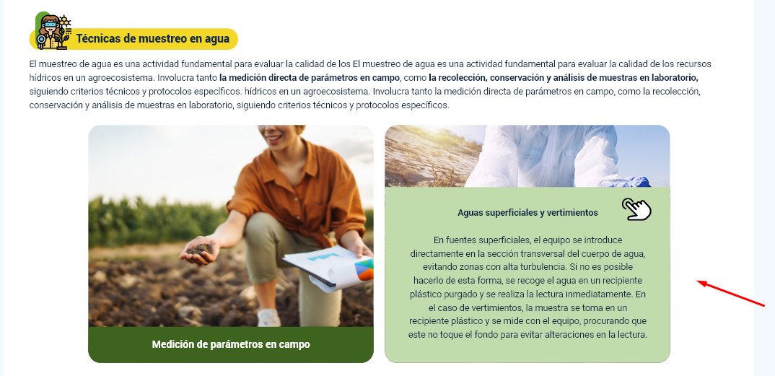
N° DE HALLAZGO | 1 |  | REALIZACION DE LOS AJUSTES
RECURSO | XD |  | AJUSTE COMPLETO | AJUSTE PARCIAL | NO SE HIZO AJUSTE | OBSERVACIONES
DESCRIPCION DEL HALLAZGO | Por la extensión del contenido no se recomienda utilizar el componente de tarjeta, se recomienda utlizar acordeones o pestañas |  | x
TIPO DE HALLAZGO | Diseño Web
RUTA | Tema 1 |  | REVISION DE LOS AJUSTES
 |  |  | AJUSTE REALIZADO | CON PENDENTES | AJUSTE NO REALIZADO | OBSERVACIONES

EVIDENCIAS
DISEÑO XD |  | GUION

H2
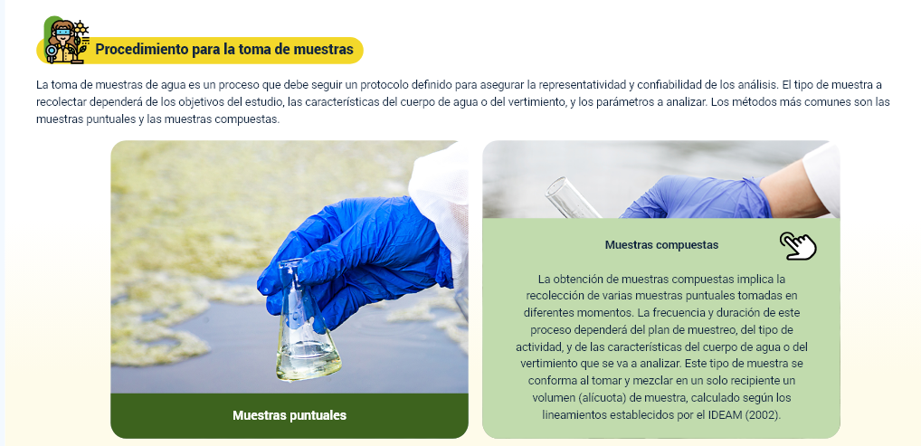
N° DE HALLAZGO | 2 |  | REALIZACION DE LOS AJUSTES
RECURSO | XD |  | AJUSTE COMPLETO | AJUSTE PARCIAL | NO SE HIZO AJUSTE | OBSERVACIONES
DESCRIPCION DEL HALLAZGO | Por la extensión del contenido no se recomienda utilizar el componente de tarjeta, se recomienda utlizar acordeones o pestañas |  | x
TIPO DE HALLAZGO | Diseño Web
RUTA | Tema 1 |  | REVISION DE LOS AJUSTES
 |  |  | AJUSTE REALIZADO | CON PENDENTES | AJUSTE NO REALIZADO | OBSERVACIONES

EVIDENCIAS
DISEÑO XD |  | GUION

H3
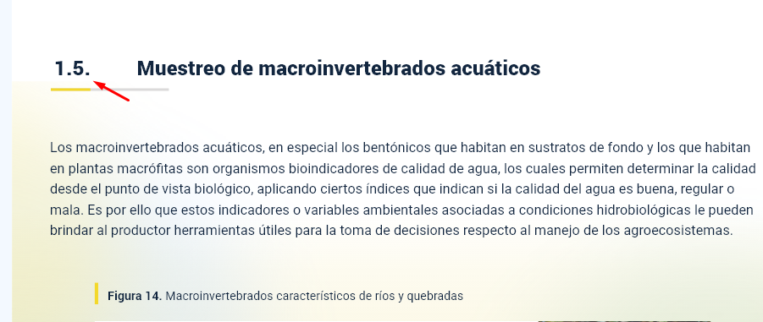
N° DE HALLAZGO | 3 |  | REALIZACION DE LOS AJUSTES
RECURSO | XD |  | AJUSTE COMPLETO | AJUSTE PARCIAL | NO SE HIZO AJUSTE | OBSERVACIONES
DESCRIPCION DEL HALLAZGO | Eliminar el punto final del numeral de todos los títulos de segundo nivel |  | x
TIPO DE HALLAZGO | Diseño Web
RUTA | Tema 1 |  | REVISION DE LOS AJUSTES
 |  |  | AJUSTE REALIZADO | CON PENDENTES | AJUSTE NO REALIZADO | OBSERVACIONES

EVIDENCIAS
DISEÑO XD |  | GUION

H4
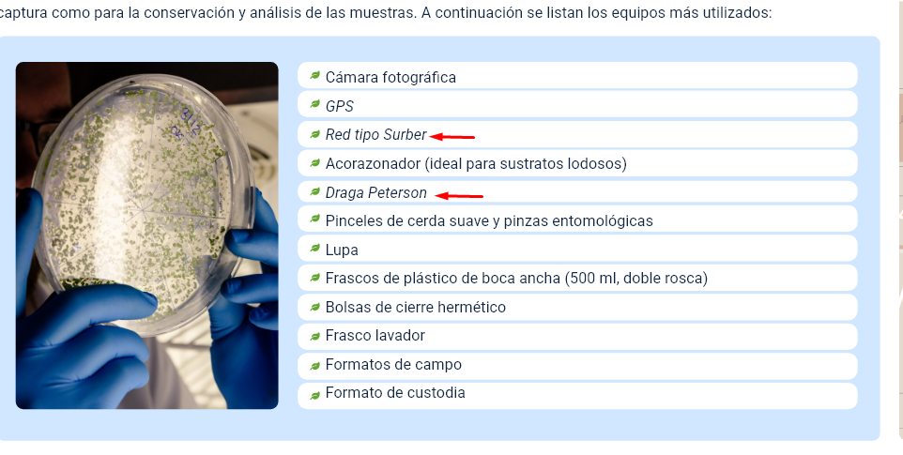
N° DE HALLAZGO | 4 |  | REALIZACION DE LOS AJUSTES
RECURSO | XD |  | AJUSTE COMPLETO | AJUSTE PARCIAL | NO SE HIZO AJUSTE | OBSERVACIONES
DESCRIPCION DEL HALLAZGO | Quitar itálica de las palabras señaladas |  | x
TIPO DE HALLAZGO | Diseñó Web
RUTA | Tema 1 |  | REVISION DE LOS AJUSTES
 |  |  | AJUSTE REALIZADO | CON PENDENTES | AJUSTE NO REALIZADO | OBSERVACIONES

EVIDENCIAS
DISEÑO XD |  | GUION

